試験内容(2-4)
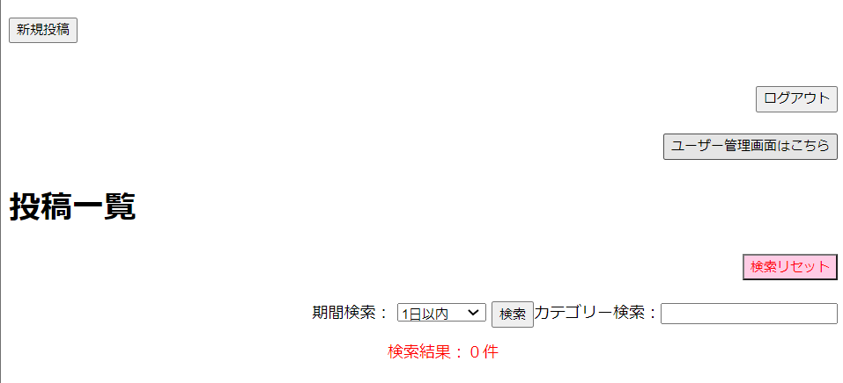
試験内容
システム名 |  | 番号 | シナリオ | 作成チーム | 担当
掲示板システム |  | 2 | ホーム画面処理 | TeamB | 山田,前田
試験手順 | 2-4 | 検索の流れ(カテゴリー）
2-4-1ホーム画面からカテゴリー検索フィールドに検索ワード「申請」を入力

2-4-2「検索リセット」ボタンを押す

2-4-3 カテゴリー検索フィールドに検索ワード「健康診断」を入力

試験内容(2-5)
試験内容
システム名 |  | 番号 | シナリオ | 作成チーム | 担当
掲示板システム |  | 2 | ホーム画面処理 | TeamB | 菊地,前田
試験手順 | 2-5 | 検索の流れ（期間検索）
2-5-1-1ホーム画面から期間検索のプルダウンよりそれぞれ選択

2-5-1-2「検索」ボタンを押す

データが存在しないためヒットしない
3日以内からはデータが存在しているので表示されます。

2-5-1-3「検索リセット」ボタンを押す

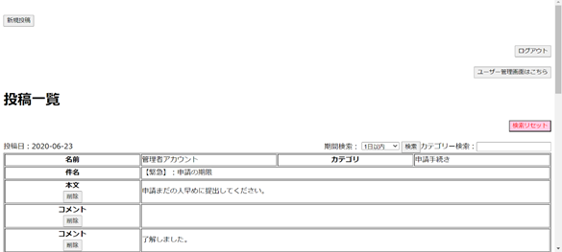

2-5-2-1ホーム画面から期間検索のプルダウンよりそれぞれ選択

2-5-2-2「検索」ボタンを押す
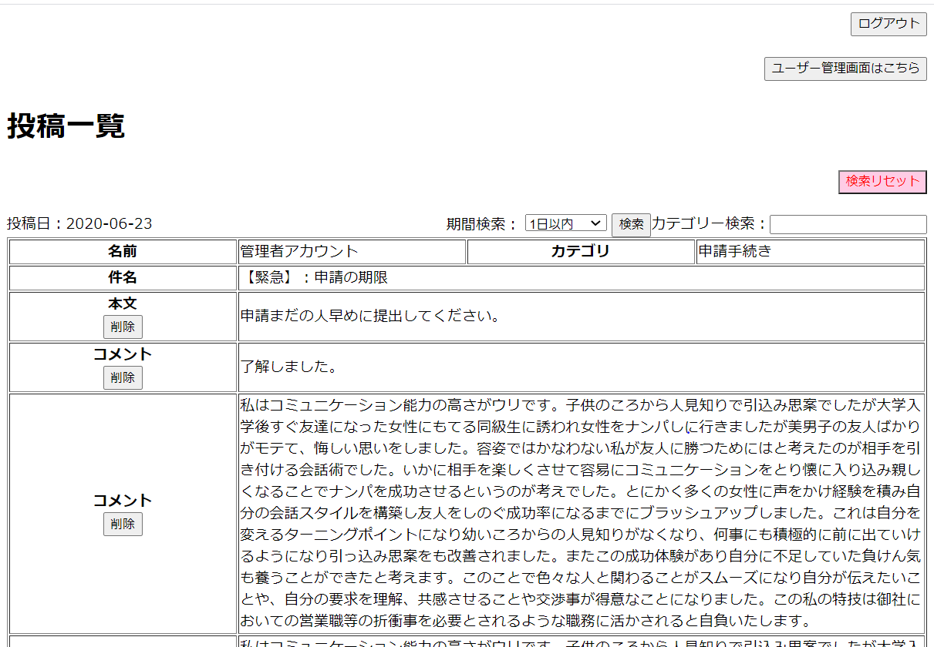

2-5-2-3「検索リセット」ボタンを押す

2-5-3-1ホーム画面から期間検索のプルダウンよりそれぞれ選択

2-5-3-2「検索」ボタンを押す

2-5-3-3「検索リセット」ボタンを押す

2-5-4-1ホーム画面から期間検索のプルダウンよりそれぞれ選択

2-5-4-2「検索」ボタンを押す

2-5-4-3「検索リセット」ボタンを押す

試験内容(2-6)
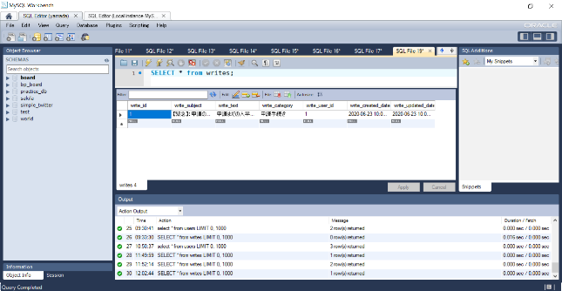
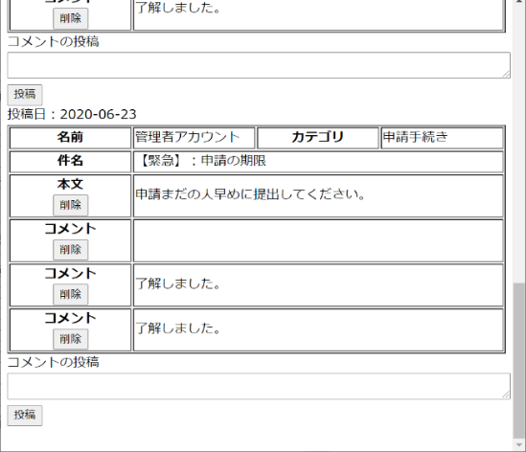
試験内容
システム名 |  | 番号 | シナリオ | 作成チーム | 担当
掲示板システム |  | 2 | ホーム画面処理 | TeamB | 菊地,前田
試験手順 | 2-6 | 投稿削除時の流れ
2-6-1ホーム画面の投稿フィールドにある「削除」ボタンを押す
DB変更前


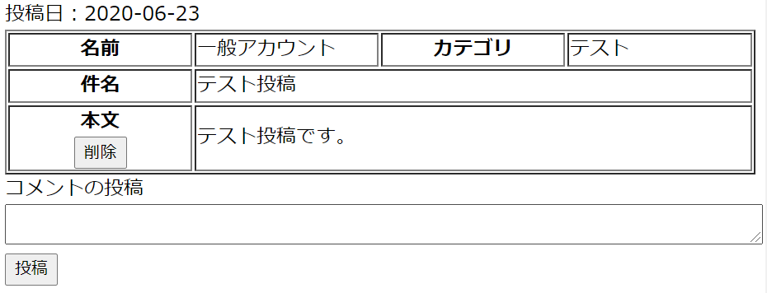

2-6-2ポップアップに表示されている「キャンセル」を選択

2-6-3 2-6-1の作業を行い今度は「OK」選択
DB変更後

試験内容(2-7)
試験内容
システム名 |  | 番号 | シナリオ | 作成チーム | 担当
掲示板システム |  | 2 | ホーム画面処理 | TeamB | 菊地,前田
試験手順 | 2-7 | コメント削除時の流れ
2-7-1ホーム画面のコメントフィールドにある「削除」ボタンを押す
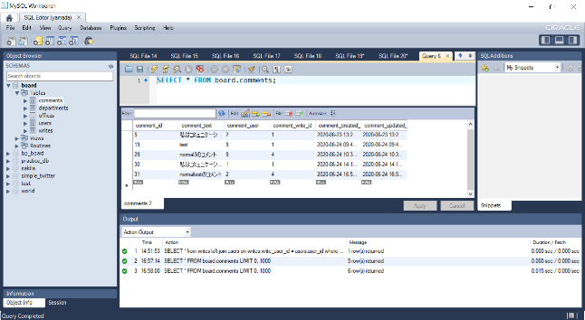
DB変更前

2-7-2ポップアップに表示されている「キャンセル」を選択

2-7-3 2-7-1を繰り返し、今度はポップアップに表示されている「OK」を選択

DB変更後
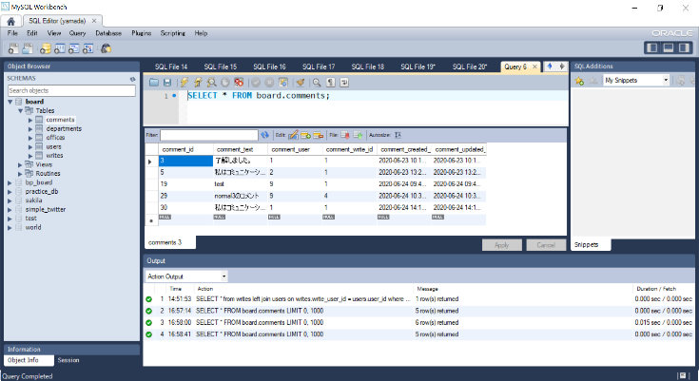

 |  |  |  |  |  | D

試験内容(4-2)
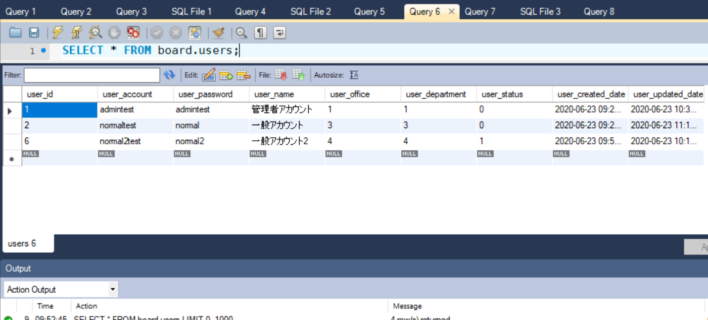
試験内容
システム名 |  | 番号 | シナリオ | 作成チーム | 担当
掲示板システム |  | 4 | ユーザー管理画面処理 | TeamB | 山田,井上
試験手順 | 4-2 | ユーザー管理画面からユーザー稼働状況を変更する流れ
4-2-1ユーザー管理画面の稼働状況から[稼働中or停止中]を変更する
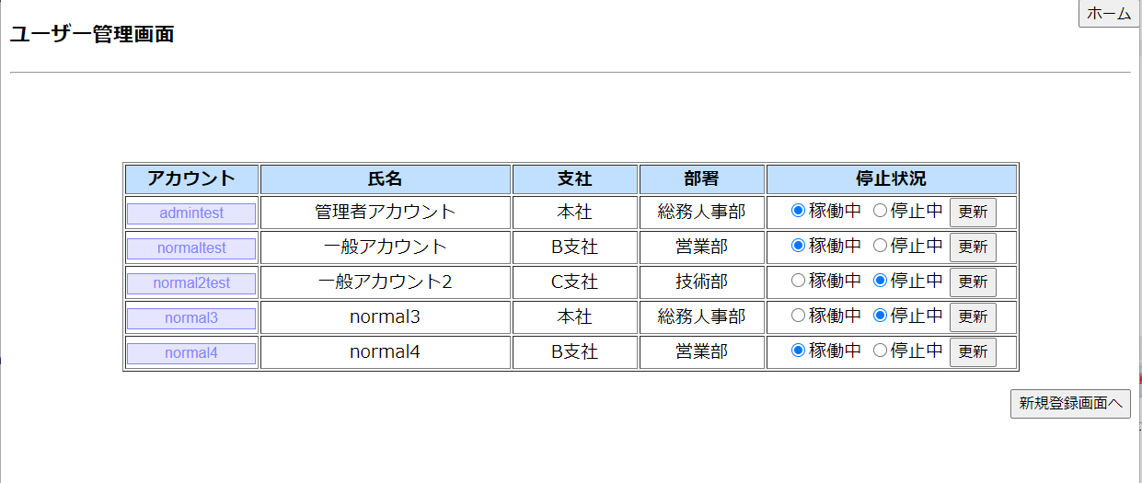

4-2-2ユーザー管理画面の稼働状況から「更新」ボタンを押す

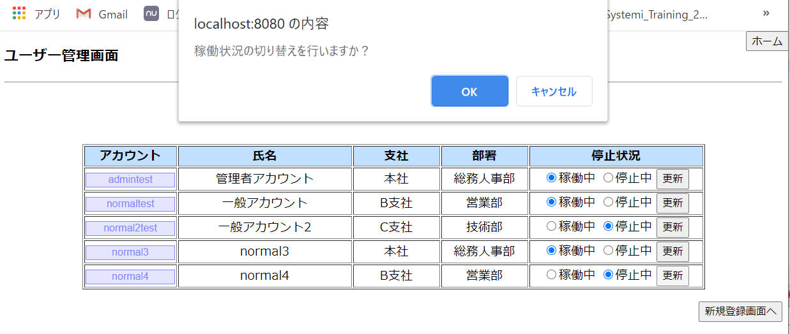

4-2-3ダイアログのOK


4-2-3ダイアログのキャンセル


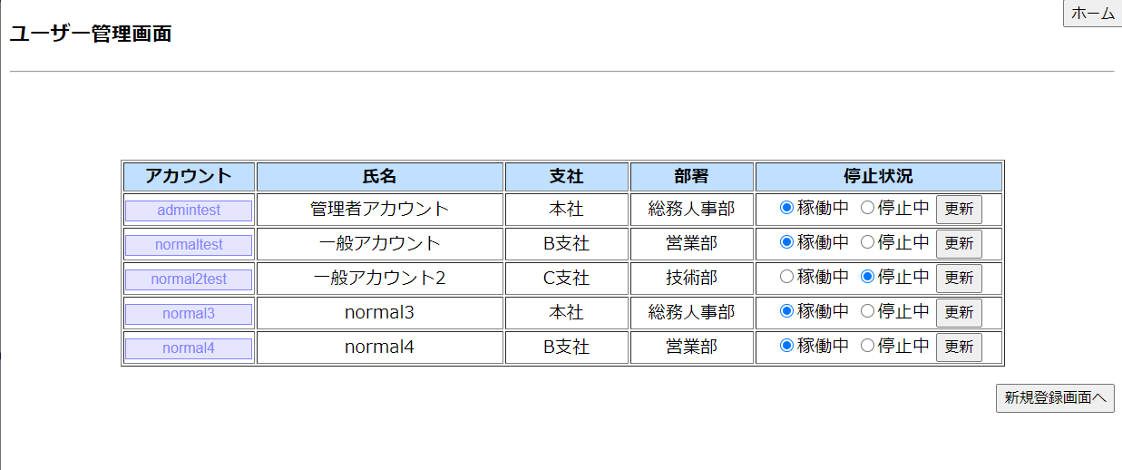

4-2-1,4-2-2データベース

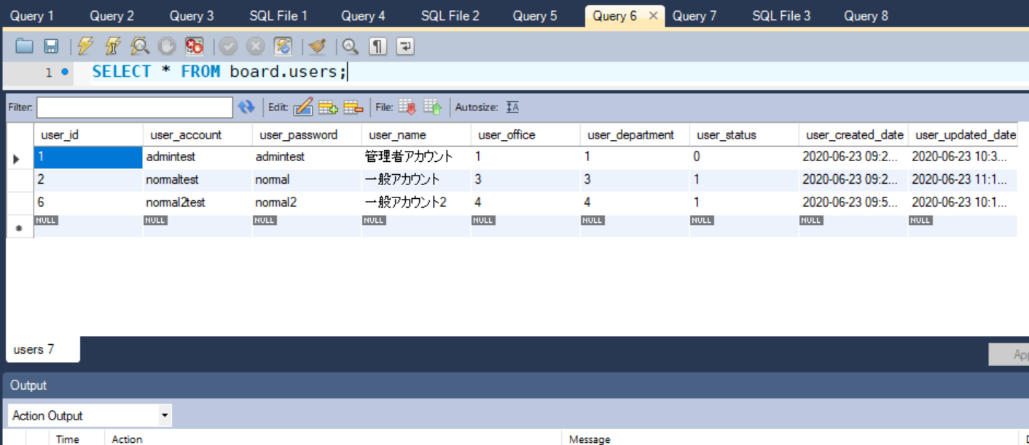

4-2-3データベース

試験内容(6-2)
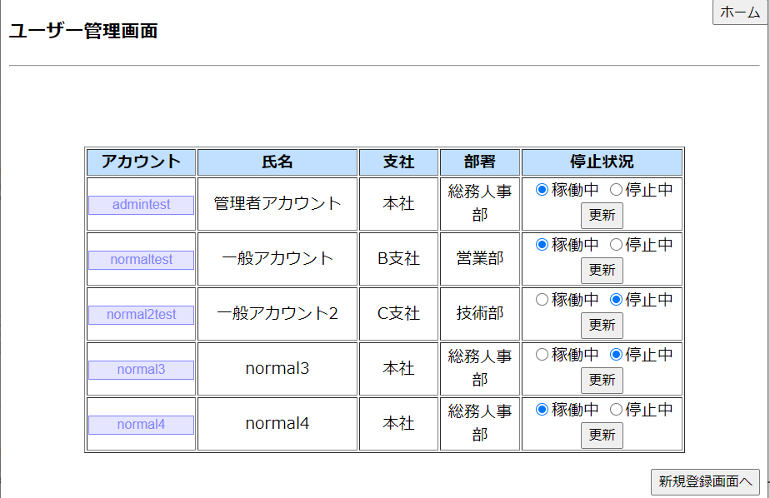
試験内容
システム名 |  | 番号 | シナリオ | 作成チーム | 担当
掲示板システム |  | 6 | ユーザー編集画面処理 | TeamB | 山田,井上
試験手順 | 6-2 | [NG]ユーザー編集画面からユーザー情報を変更しようとした際にエラーが出る条件
6-2-1アカウント6文字未満
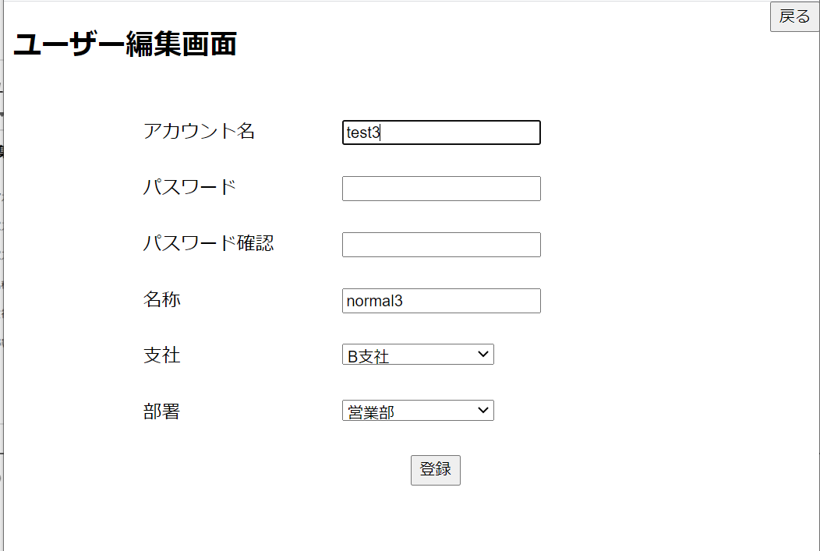

6-2-1アカウント20文字以上
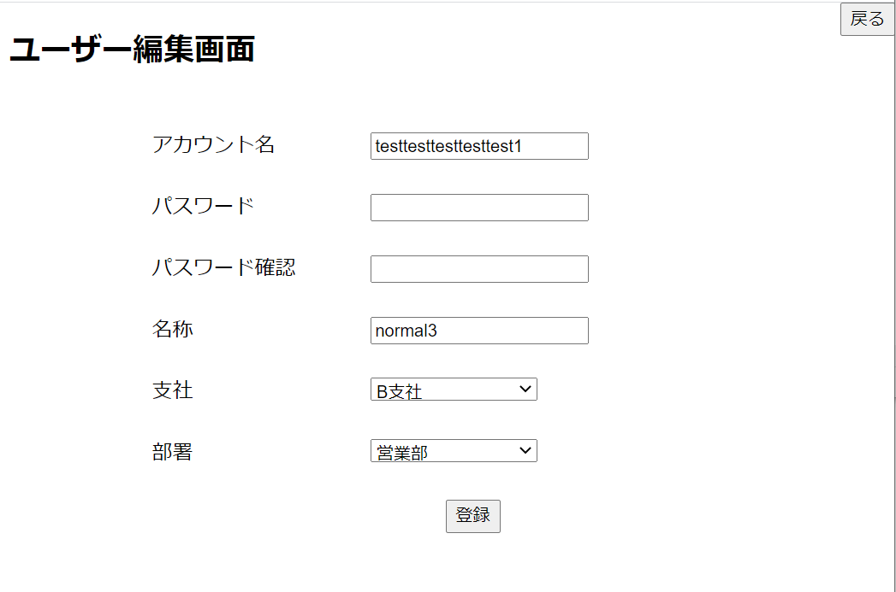

6-2-1パスワード不一致
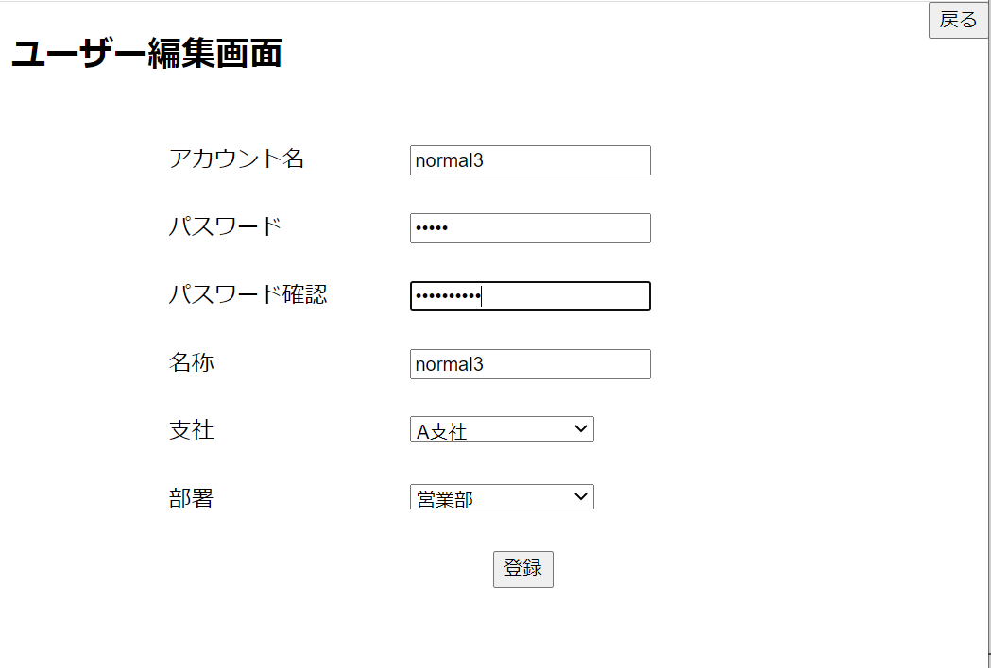

6-2-1パスワード6文字未満
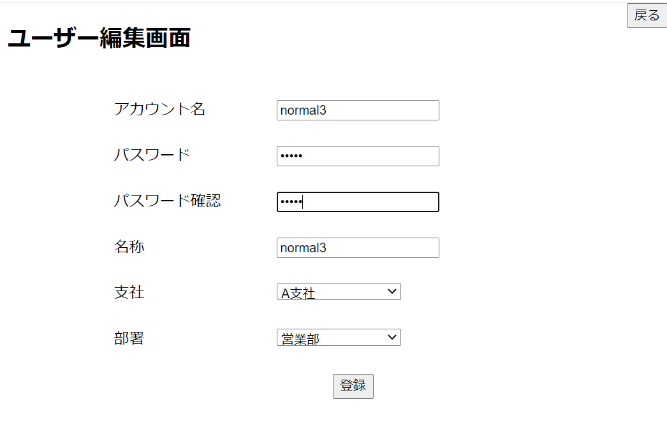

6-2-1パスワード20文字以上
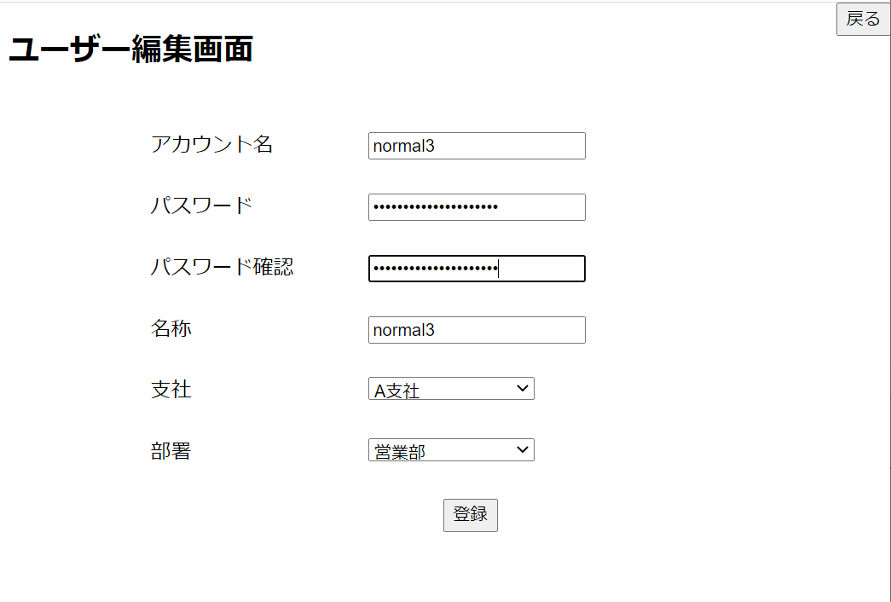

6-2-1名称10文字以上
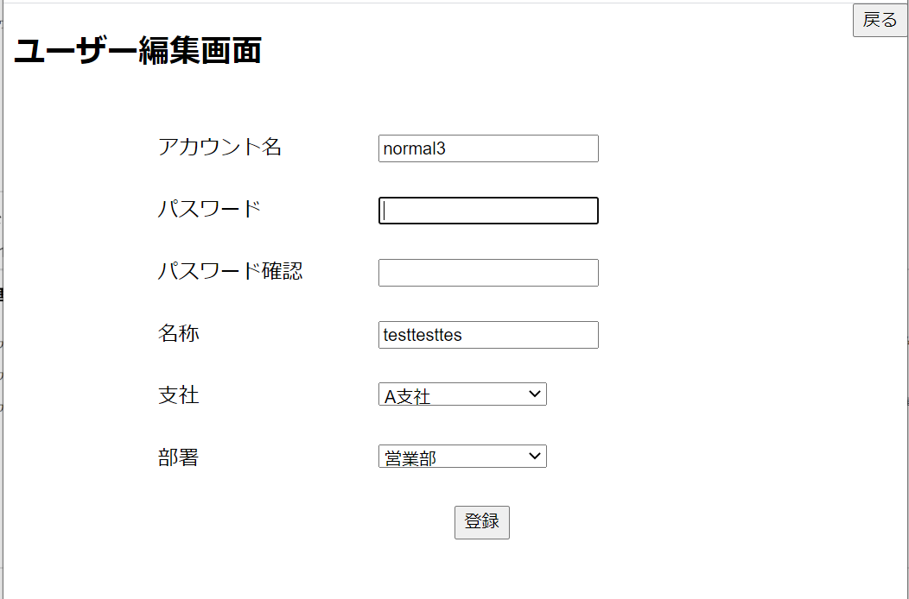

6-2-1本社、営業部の組み合わせ
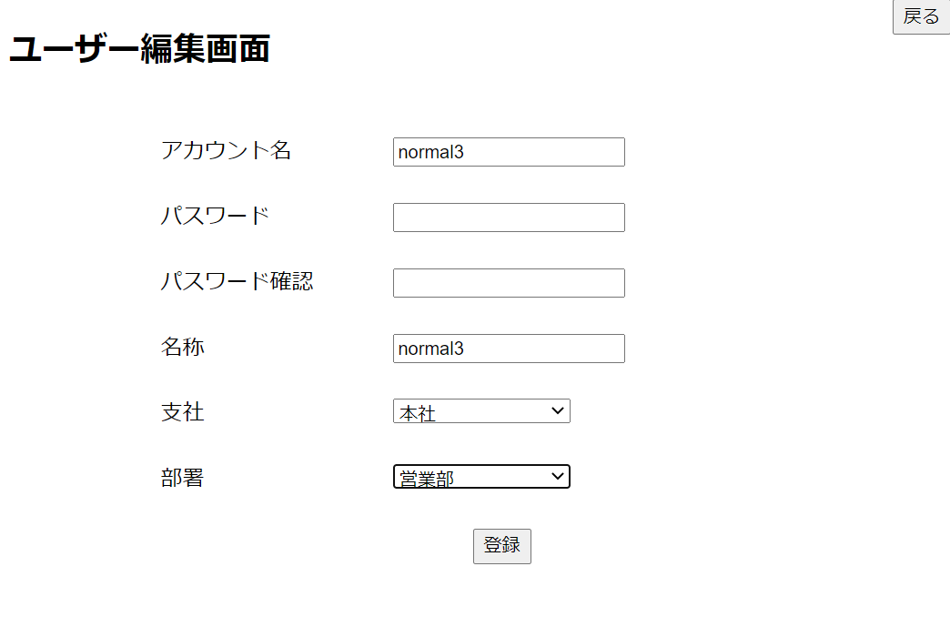

6-2-1本社、技術部の組み合わせ

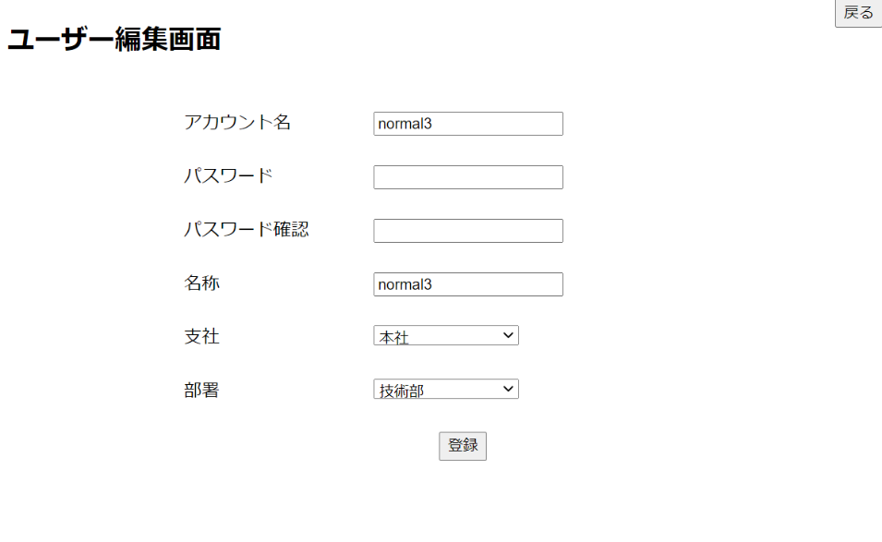

6-2-1A社、総務人事部の組み合わせ
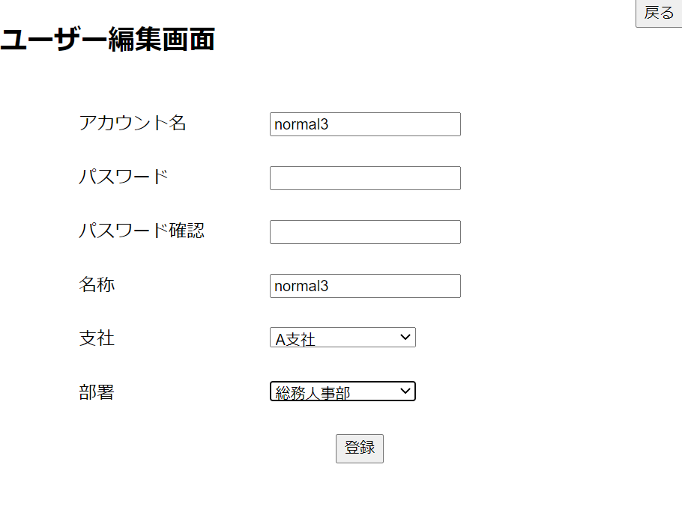

6-2-1A社、情報管理部の組み合わせ
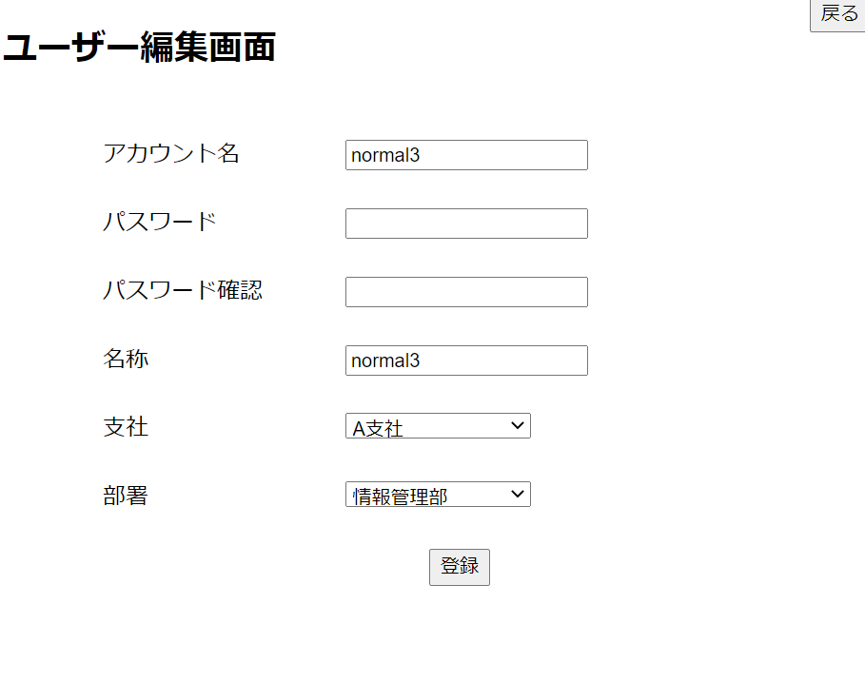

6-2-1B社、総務人事部の組み合わせ
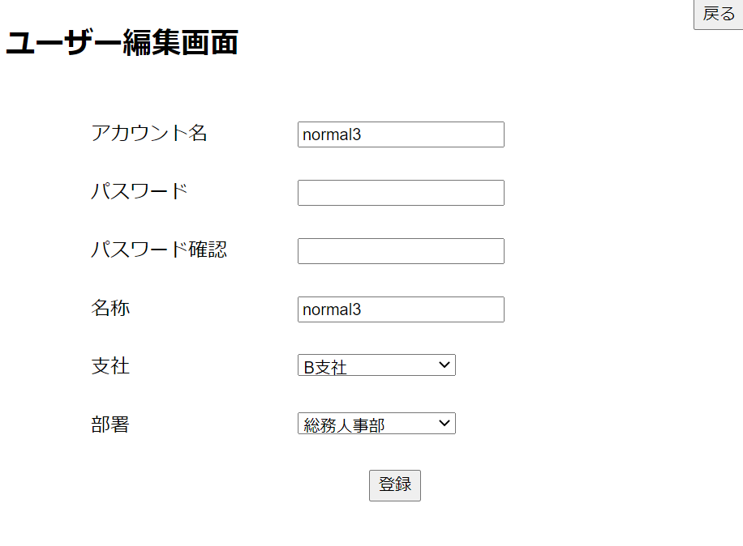

6-1-2B社、情報管理部の組み合わせ
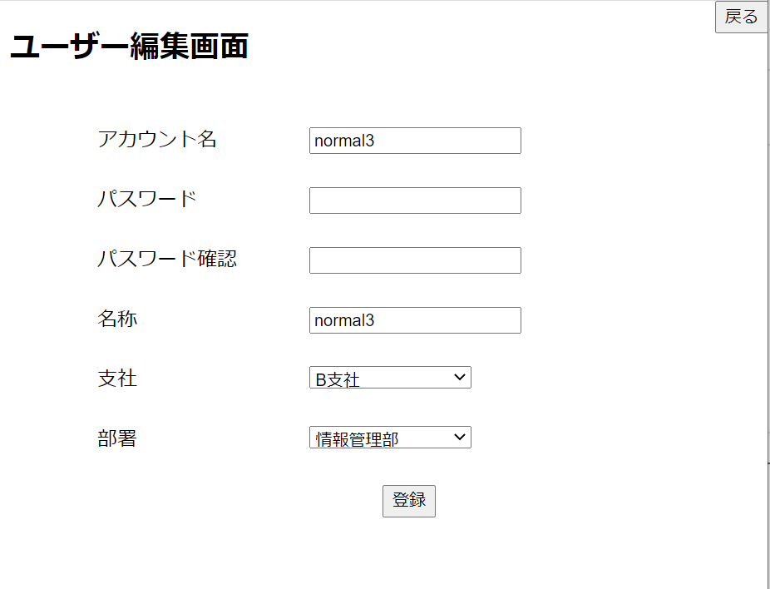

6-2-1C社、総務人事部の組み合わせ
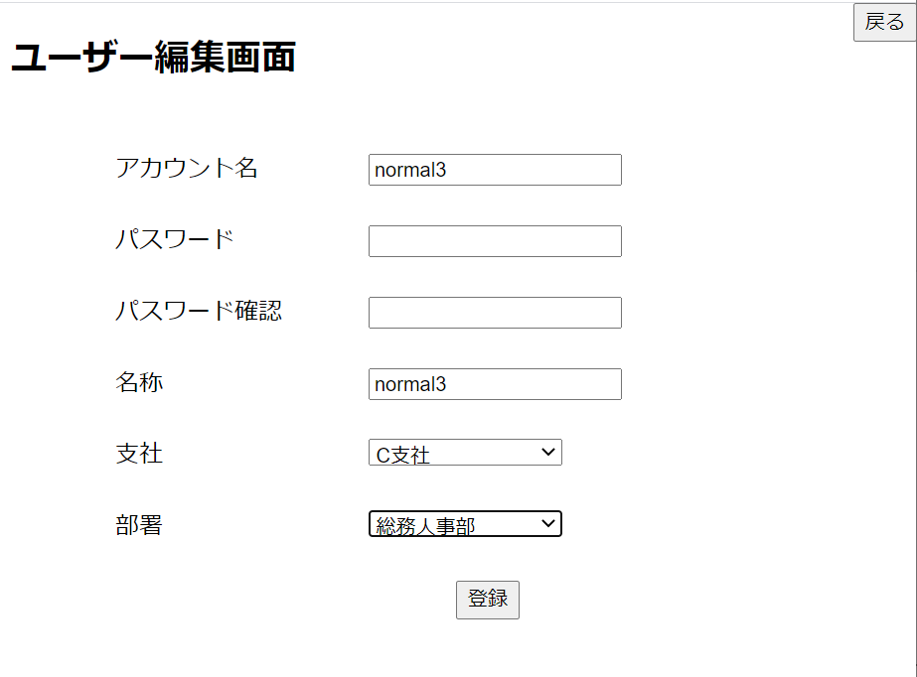

6-2-1C社、情報管理部の組み合わせ
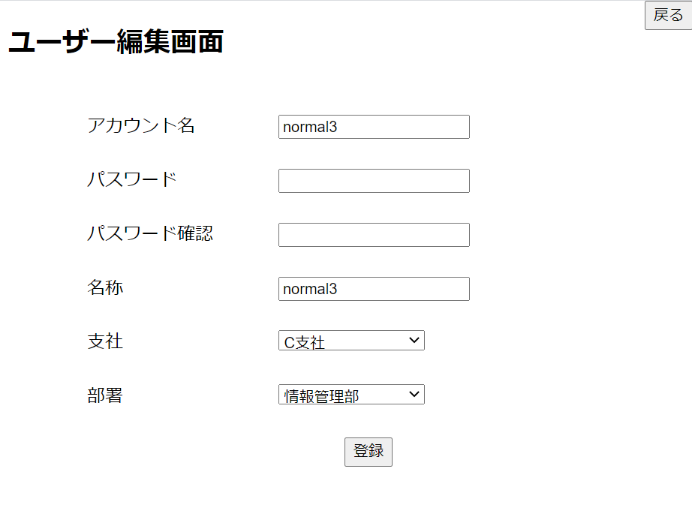

6-2-1アカウントの重複
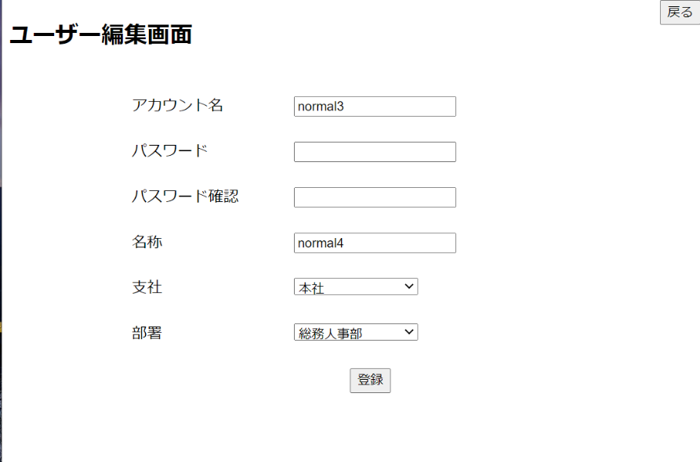

6-2-2アカウント文字数エラー



6-2-2パスワード不一致エラー



6-2-2パスワード文字数エラー



6-2-2名称文字数エラー



6-2-2部署、支社の組み合わせエラー


6-2-2アカウント重複のエラー

6-2-２空文字の場合
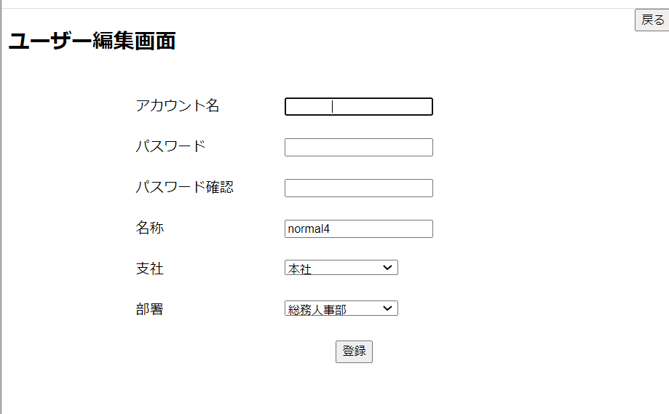

6-2-２空文字の場合

